Feuil1
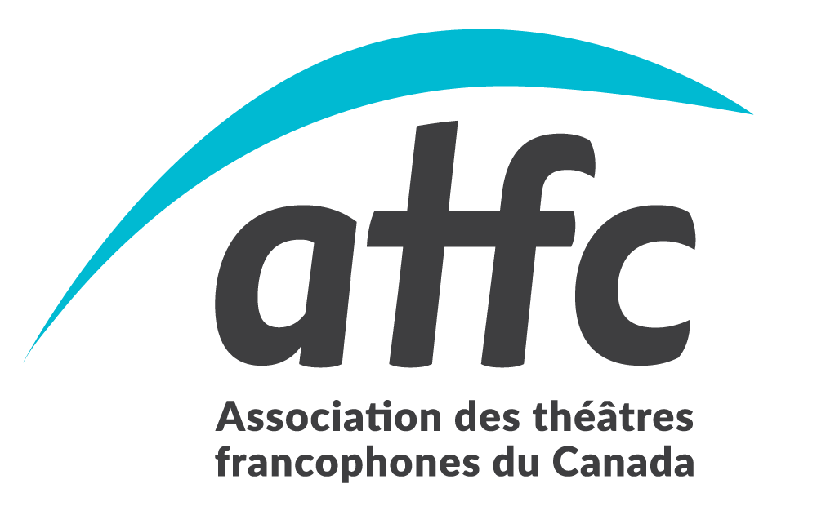
 |  |  | DEMANDE DE REMBOURSEMENT
 |  |  | ASSOCIATION DES THÉÂTRE FRANCOPHONES DU CANADA (ATFC)
 |  |  | 269 rue Montfort, Ottawa ON K1L 5P1
 |  |  | Tél: (613) 562-2233
 |  |  | Mise à jour du formulaire : 31 mai 2023

Votre identité
Prénom : |  |  |  | Nom :
Adresse :

Téléphone : |  |  |  | Courriel :
Organisme :

Votre mission
Lieu de la réunion :
Raison :
Date départ : |  |  |  |  | Date retour:

 | ATTENTION : Toute demande doit être soumise dans un délai de 30 jours.
*Pièces justificatives exigées
Vos dépenses de transport |  |  |  |  |  |  | Réservé au bureau:
 |  |  |  |  |  |  |  | compte
Voiture : |  | kms | X | 0.40 $ | /km

Stationnement*:
Taxi, métro, autobus*:

Vos dépenses de repas
• | Déjeuner : | jours | X | 15.00 $ | /jour
• | Dîner : | jours | X | 15.00 $ | /jour
• | Souper : | jours | X | 30.00 $ | /jour

Vos autres dépenses
• | Autres dépenses*:

 |  |  |  |  |  |  | Aprouvé par:
TOTAL DES DÉPENSES |  |  |  |  |  | 0.00 $

Je certifie que les dépenses mentionnées ci-dessus ont été encourues dans le cadre de mes responsabilités à l'ATFC. |  |  |  |  |  |  | Montant:

 |  |  |  |  |  |  | No chèque:
Veuillez svp émettre le chèque à l'ordre de:
* Si ce n'est déjà fait, vous devez nous faire parvenir un spécimen chèque pour le dépôt direct
Signature: |  |  |  |  | Date: |  | Date:

